غبشهر
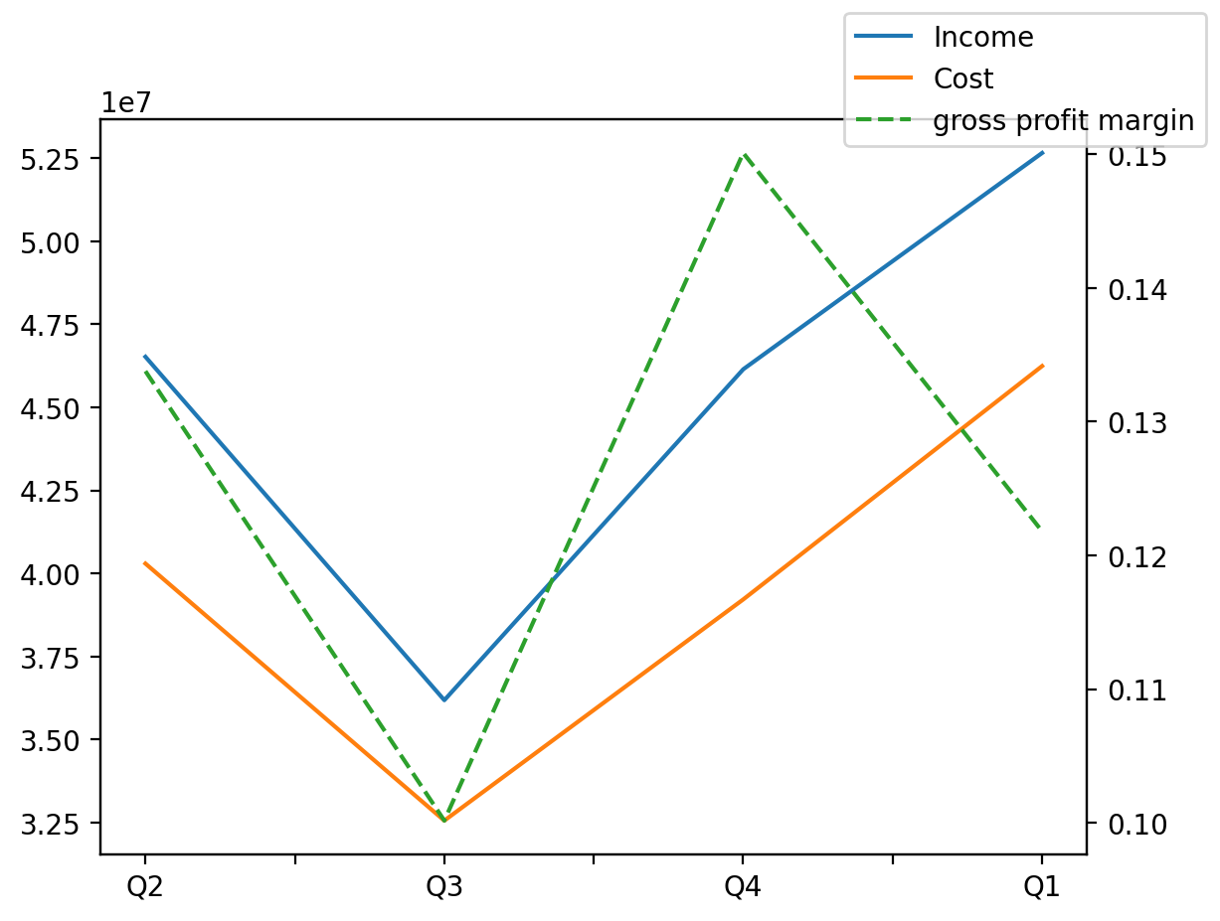
1402/09/30 | Q1 | Q2 | Q3 | Y | Q4 | Q3 / Q2 | Q4 / Q3 | Q1 / Q4
درآمد های عملیاتی | 52652916 | 46518971 | 36185310 | 187469548 | 46142978 | -0.22213864103 | 0.27518537219 | 0.14108187816
بهای تمام شده | -46239932 | -40295862 | -32561145 | -162632859 | -39216917 | -0.19194817076 | 0.20440841377 | 0.1790812623
سود(زیان)ناخالص | 6412984 | 6223109 | 3624165 | 24836689 | 6926061 | -0.41762790914 | 0.91107772411 | -0.074079191621
هزینه های عمومی اداری فروش | -1285153 | -1136702 | -1353382 | -4486422 | -1130126 | 0.1906216405 | -0.16496155557 | 0.13717673958
سود(زیان)عملیاتی | 5904232 | 5229937 | 1998651 | 16425504 | 1843981 | -0.61784415376 | -0.077387197665 | 2.2018941627
سایر درآمدهای غیر عملیاتی | 385270 | -613607 | 257676 | -219905 | -33513 | -1.4199365392 | -1.1300586783 | -12.496135828
سود(زیان)خالص | 4491708 | 2293748 | 226077 | 6856041 | -336909 | -0.90143773422 | -2.490240051 | -14.332110451
مواد مستقیم مصرفی | 44230970 | 38604340 | 32161434 | 156766847 | 36128457 | -0.16689589823 | 0.12334720523 | 0.22426955571
سربارتوليد | 1189668 | 1138822 | 1155272 | 4206721 | 1029217 | 0.014444750804 | -0.1091128323 | 0.15589618127

